1
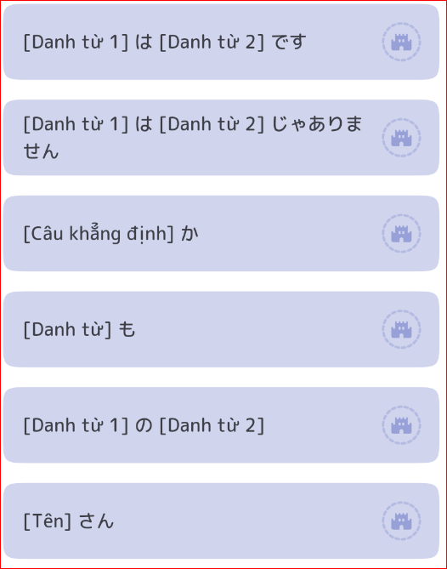
Bài 01 - Từ vựng
Từ Vựng | Hán Tự | Âm Hán | Nghĩa | Hình ảnh
わたし |  |  | tôi
あなた |  |  | anh,chị,ông,bà,
あのひと | あの人 | NHÂN | người kia, người đó
あのかた | あの方 | PHƯƠNG | vị kia (cách nói lịch sự của あのひと)
～さん |  |  | anh, chị, ông, bà
～ちゃん |  |  | (hậu tố thêm vào sau tên của trẻ em thay cho 「～さん」)
～じん | ～人 | NHÂN | người (nước)~ ví dụ 「アメリカじん」: người Mỹ)
せんせい | 先生 | TIÊN SINH | thầy,cô
きょうし | 教師 | GIÁO SƯ | giáo viên
がくせい | 学生 | HỌC SINH | học sinh, sinh viên
かいしゃいん | 会社員 | HỘI XÃ VIÊN | nhân viên công ty
しゃいん | 社員 | XÃ VIÊN | nhân viên công ty ~ ví dụ「ＩＭＣのしゃいん」
ぎんこういん | 銀行員 | NGÂN HÀNH VIÊN | nhân viên ngân hàng
いしゃ | 医者 | Y GIẢ | bác sĩ
けんきゅうしゃ | 研究者 | NGHIÊN CỨU GIẢ | nhà nghiên cứu
だいがく | 大学 | ĐẠI HỌC | đại học, trường đại học
びょういん | 病院 | BỆNH VIỆN | bệnh viện
だれ |  |  | ai (「どなた」là cách nói lịch sự của 「だれ」, vị nào)
（どなた）
―さい | －歳 | NHẤT TUẾ | ―tuổi
なんさい | 何歳 | HÀ TUẾ | mấy tuổi, bao nhiêu tuổi (「おいくつ」làcách nói lịch sự của「なんさい」)
(おいくつ）
はい |  |  | vâng, dạ
いいえ |  |  | không
初めまして。 |  |  | Rất hân hạnh được gặp anh/chị
～から来ました。 |  |  | (tôi) đến từ ~.
どうぞよろしく [お願いします]。 |  |  | Rất vui khi được làm quen
失礼ですが |  |  | xin lỗi,…
お名前は？ |  |  | Tên anh/chị là gì?
こちらは～さんです。 |  |  | Đây là anh/chị/ông/bà ~.
アメリカ |  |  | Mỹ
イギリス |  |  | Anh
インド |  |  | Ấn Độ
インドネシア |  |  | Indonesia
韓国 |  |  | Hàn Quốc
タイ |  |  | Thái Lan
中国 |  |  | Trung Quốc
ドイツ |  |  | Đức
日本 |  |  | Nhật Bản
ブラジル |  |  | Braxin

2
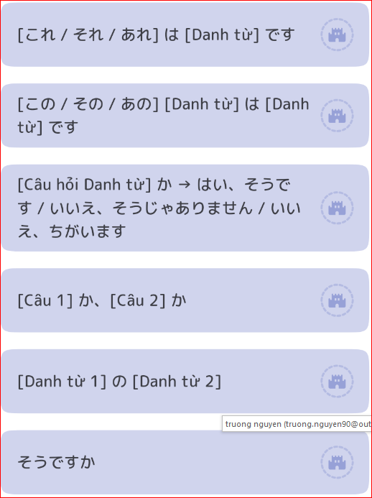
Bài 02 -Từ vựng
Từ Vựng | Hán Tự | Âm Hán | Nghĩa | Hình ảnh
これ |  |  | cái này, đây (vật ở gần người nói)
それ |  |  | cái đó, đó (vật ở gần người nghe)
あれ |  |  | cái kia, kia (vật ở xa cả người nói và người nghe)

この～ |  |  | ~ này
その～ |  |  | ~ đó
あの～ |  |  | ~ kia
ほん | 本 | BẢN/BỔN | sách
じしょ | 辞書 | TỪ THƯ | từ điển
ざっし | 雑誌 | TẠP CHÍ | tạp chí
しんぶん | 新聞 | TÂN VĂN | báo
ノート |  |  | vở
てちょう | 手帳 | THỦ TRƯƠNG | sổ tay
めいし | 名刺 | DANH THÍCH | danh thiếp
カード |  |  | thẻ, cạc
えんぴつ | 鉛筆 | DUYÊN BÚT | bút chì
ボールペン |  |  | bút bi
シャープペンシル |  |  | bút chì kim, bút chì bấm
かぎ |  |  | chìa khóa
とけい | 時計 | THỜI KẾ | đồng hồ
かさ | 傘 | TẢN | ô, dù
かばん |  |  | cặp sách, túi sách
CD |  |  | đĩa CD
テレビ |  |  | tivi
ラジオ |  |  | Radio
カメラ |  |  | máy ảnh
コンピューター |  |  | máy vi tính
くるま | 車 | XA | ô tô, xe hơi
つくえ | 机 | KỶ | cái bàn
いす |  |  | cái ghế
チョコレート |  |  | Socola
コーヒー |  |  | cà phê
[お]みやげ | [お]土産 | THỔ SẢN | quà( mua khi đi xa về hoặc mang đi thăm nhà người nào đó)

えいご | 英語 | ANH NGỮ | tiếng Anh
にほんご | 日本語 | NHẬT BẢN NGỮ | tiếng Nhật
～ご | ～語 | NGỮ | tiếng ~
なに | 何 | HÀ | cái gì
そう |  |  | đúng rồi
あのう |  |  | à, ờ (dùng để biểu thị sự ngại ngùng, do dự)
えっ |  |  | hả?
どうぞ |  |  | Xin mời (dùng khi mời ai đó cái gì)
[どうも]ありがとう[ございます] |  |  | Xin chân thành cám ơn
そうですか |  |  | Thế à, vậy à
違います |  |  | Không phải, không đúng, sai rồi
あ |  |  | Ôi! (Dùng khi nhận ra điều gì)
これからお世話になります |  |  | Từ nay tôi rất mong sự giúp đỡ của anh chị
こちらこそ[どうぞ] よろしく[お願いします]。 |  |  | Chính tôi mới phải xin ông giúp đỡ cho

3
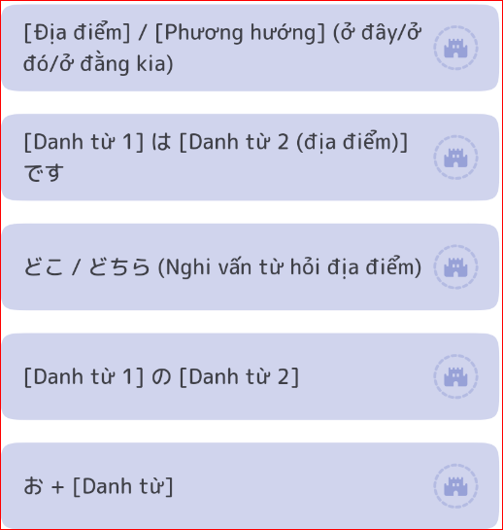
Bài 03 - Từ vựng
Từ Vựng | Hán Tự | Âm Hán | Nghĩa | Hình ảnh
ここ |  |  | chỗ này, đây
そこ |  |  | chỗ đó, đó
あそこ |  |  | chỗ kia, kia
どこ |  |  | chỗ nào, đâu
こちら |  |  | phía này, đằng này, chỗ này, đây
そちら |  |  | phía đó, đằng đó, chỗ đó, đó
あちら |  |  | phía kia, đằng kia, chỗ kia, kia
どちら |  |  | phía nào, đằng nào, chỗ nào, đâu
きょうしつ | 教室 | GIÁO THẤT | lớp học, phòng học
しょくどう | 食堂 | THỰC ĐƯỜNG | nhà ăn
じむしょ | 事務所 | SỰ VỤ SỞ | văn phòng
かいぎしつ | 会議室 | HỘI NGHỊ THẤT | phòng họp
うけつけ | 受付 | THỤ PHÓ | bộ phận tiếp tân, phòng thường trực
ロビー |  |  | hành lang, đại sảnh
へや | 部屋 | BỘ ỐC | căn phòng
トイレ | (お手洗い) | THỦ TẨY | nhà vệ sinh, phòng vệ sinh, toa-lét
（おてあらい）
かいだん | 階段 | GIAI ĐOẠN | cầu thang
エレベーター |  |  | thang máy
エスカレーター |  |  | thang cuốn
じどうはんばいき | 自動販売機 | TỰ ĐỘNG | máy bán hàng tự động
 |  | PHIẾN MẠI CƠ
でんわ | 電話 | ĐIỆN THOẠI | máy điện thoại, điện thoại
[お]くに | [お]国 | QUỐC | đất nước (của anh/chị)
かいしゃ | 会社 | HỘI XÃ | công ty
うち |  |  | nhà
くつ | 靴 | NGOA | giầy
ネクタイ |  |  | cà vạt
ワイン |  |  | rượu vang
うりば | 売り場 | MẠI TRƯỜNG | quầy bán (trong một cửa hàng bách hóa)
ちか | 地下 | ĐỊA HẠ | tầng hầm, dưới mặt đất
―かい（－がい） | －階 | GIAI | tầng thứ -
なんがい | 何階 | HÀ GIAI | tầng mấy
―えん | ―円 | VIÊN | -yên
いくら |  |  | bao nhiêu tiền
ひゃく | 百 | BÁCH | trăm
せん | 千 | THIÊN | nghìn
まん | 万 | VẠN | mười nghìn, vạn
すみません |  |  | Xin lỗi
～どうも。 |  |  | Cám ơn
いらっしゃいませ。 |  |  | Xin chào quý khách, mời quý khách vào.
[を]を見せてください |  |  | cho tôi xem [~]
じゃ |  |  | thế thì, vậy thì
[～を]ください |  |  | cho tôi [~]
イタリア |  |  | Ý
スイス |  |  | Thụy Sĩ
フランス |  |  | Pháp
ジャカルタ |  |  | Gia-các-ta
バンコク |  |  | Băng-cốc
ベルリン |  |  | Béc-lin

4
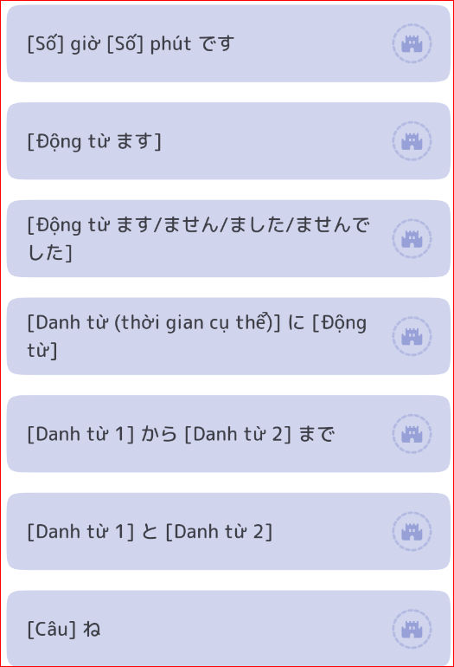
Bài 04 - Từ vựng
Từ Vựng | Hán Tự | Âm Hán | Nghĩa | Hình ảnh
おきます | 起きます | KHỞI | dậy, thức dậy
ねます | 寝ます | TẨM | ngủ, đi ngủ
はたらきます | 働きます | ĐỘNG | làm việc
やすみます | 休みます | HƯU | nghỉ, nghỉ ngơi
べんきょうします | 勉強します | MIỄN CƯỜNG | học
おわります | 終わります | CHUNG | hết, kết thúc, xong
デパート |  |  | bách hóa
ぎんこう | 銀行 | NGÂN HÀNH | ngân hàng
ゆうびんきょく | 郵便局 | BƯU TIỆN CỤC | bưu điện
としょかん | 図書館 | ĐỒ THƯ QUÁN | thư viện
びじゅつかん | 美術館 | MỸ THUẬT QUÁN | bảo tàng mỹ thuật
いま | 今 | KIM | bây giờ
―じ | －時 | THỜI | -giờ
―ふん（－ぷん） | ―分 | PHÂN | - phút
はん | 半 | BÁN | rưỡi, nửa
なんじ | 何時 | HÀ THỜI | mấy giờ
なんぷん | 何分 | HÀ PHÂN | mấy phút
ごぜん | 午前 | NGỌ TIỀN | sáng, trước 12 giờ trưa
ごご | 午後 | NGỌ HẬU | chiều, sau 12 giờ trưa
あさ | 朝 | TRIỀU | buổi sáng, sáng
ひる | 昼 | TRÚ | buổi trưa, trưa
ばん（よる） | 晩(夜) | VÃN(DẠ) | buổi tối, tối
おととい |  |  | hôm kia
きのう |  |  | hôm qua
きょう |  |  | hôm nay
あした |  |  | ngày mai
あさって |  |  | ngày kia
けさ |  |  | sáng nay
こんばん | 今晩 | KIM VÃN | tối nay
やすみ | 休み | HƯU | nghỉ, nghỉ phép, ngày nghỉ
ひるやすみ | 昼休み | TRÚ HƯU | nghỉ trưa
試験 | 試験 | THÍ NGHIỆM | thi, kỳ thi, kiểm tra
会議 | 会議 | HỘI NGHỊ | cuộc họp, hội nghị (～を します： tổ chức cuộc họp, hội nghị)
映画 | 映画 | ÁNH HỌA | phim, điện ảnh
まいあさ | 毎朝 | MỖI TRIỀU | hàng sáng, mỗi sáng
まいばん | 毎晩 | MỖI VÃN | hàng tối, mỗi tối
まいにち | 毎日 | MỖI NHẬT | hàng ngày, mỗi ngày
げつようび | 月曜日 | NGUYỆT DIỆU NHẬT | thứ hai
かようび | 火曜日 | HỎA DIỆU NHẬT | thứ ba
すいようび | 水曜日 | THỦY DIỆU NHẬT | thứ tư
もくようび | 木曜日 | MỘC DIỆU NHẬT | thứ năm
きんようび | 金曜日 | KIM DIỆU NHẬT | thứ sáu
どようび | 土曜日 | THỔ DIỆU NHẬT | thứ bảy
にちようび | 日曜日 | NHẬT DIỆU NHẬT | chủ nhật
なんようび | 何曜日 | HÀ DIỆU NHẬT | thứ mấy
～から |  |  | ~ từ
～まで |  |  | ~ đến
～と |  |  | ~ và (dùng để nối hai danh từ)
大変ですね |  |  | Anh/chị vất vả quá.

5
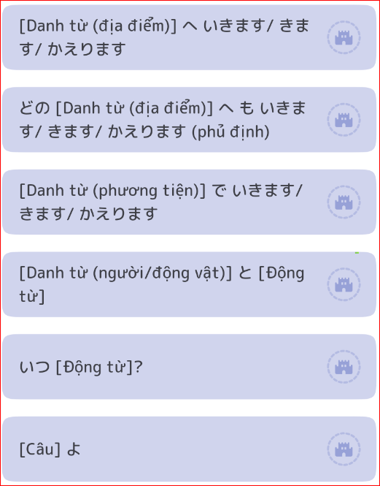
Bài 05 - Từ vựng
Từ Vựng | Hán Tự | Âm Hán | Nghĩa | Hình ảnh
いきます | 行きます | HÀNH | đi
きます | 来ます | LAI | đến
かえります | 帰ります | QUY | về
がっこう | 学校 | HỌC HIỆU | trường học
スーパー |  |  | siêu thị
えき | 駅 | DỊCH | ga, nhà ga
ひこうき | 飛行機 | PHI HÀNH CƠ | máy bay
ふね | 船 | THUYỀN | thuyền, tàu thủy
でんしゃ | 電車 | ĐIỆN XA | tàu điện
ちかてつ | 地下鉄 | ĐỊA HẠ THIẾT | tàu điện ngầm
しんかんせん | 新幹線 | TÂN CÁN TUYẾN | tàu Shinkansen (tàu điện siêu tốc của Nhật)
バス |  |  | xe buýt
タクシー |  |  | tắc-xi
じてんしゃ | 自転車 | TỰ CHUYỂN XA | xe đạp
あるいて | 歩いて | BỘ | đi bộ
ひと | 人 | NHÂN | người
ともだち | 友達 | HỮU ĐẠT | bạn, bạn bè
かれ | 彼 | BỈ | anh ấy, bạn trai
かのじょ | 彼女 | BỈ NỮ | chị ấy, bạn gái
かぞく | 家族 | GIA TỘC | gia đình
ひとりで | 一人で | NHẤT NHÂN | một mình
せんしゅう | 先週 | TIÊN CHU | tuần trước
こんしゅう | 今週 | KIM CHU | tuần này
らいしゅう | 来週 | LAI CHU | tuần sau
せんげつ | 先月 | TIÊN NGUYỆT | tháng trước
こんげつ | 今月 | KIM NGUYỆT | tháng này
らいげつ | 来月 | LAI NGUYỆT | tháng sau
きょねん | 去年 | KHỨ NIÊN | năm ngoái
ことし |  |  | năm nay
らいねん | 来年 | LAI NIÊN | năm sau
ーねん | ー年 | NIÊN | năm -
なんねん | 何年 | HÀ NIÊN | mấy năm
ーがつ | ー月 | NGUYỆT | tháng -
なんがつ | 何月 | HÀ NGUYỆT | tháng mấy
ついたち | １日 | NHẬT | ngày mồng 1
ふつか | ２日 | NHẬT | ngày mồng 2, 2 ngày
みっか | ３日 | NHẬT | ngày mồng 3, 3 ngày
よっか | ４日 | NHẬT | ngày mồng 4, 4 ngày
いつか | ５日 | NHẬT | ngày mồng 5, 5 ngày
むいか | ６日 | NHẬT | ngày mồng 6, 6 ngày
なのか | ７日 | NHẬT | ngày mồng 7, 7 ngày
ようか | ８日 | NHẬT | ngày mồng 8, 8 ngày
ここのか | ９日 | NHẬT | ngày mồng 9, 9 ngày
とおか | １０日 | NHẬT | ngày mồng 10, 10 ngày
じゅうよっか | １４日 | NHẬT | ngày 14, 14 ngày
はつか | ２０日 | NHẬT | ngày 20, 20 ngày
にじゅうよっか | ２４日 | NHẬT | ngày 24, 24 ngày
―にち | ―日 | NHẬT | ngày -, - ngày
なんにち | 何日 | HÀ NHẬT | ngày mấy, ngày bao nhiêu, mấy ngày, bao nhiêu ngày
いつ |  |  | bao giờ, khi nào

6
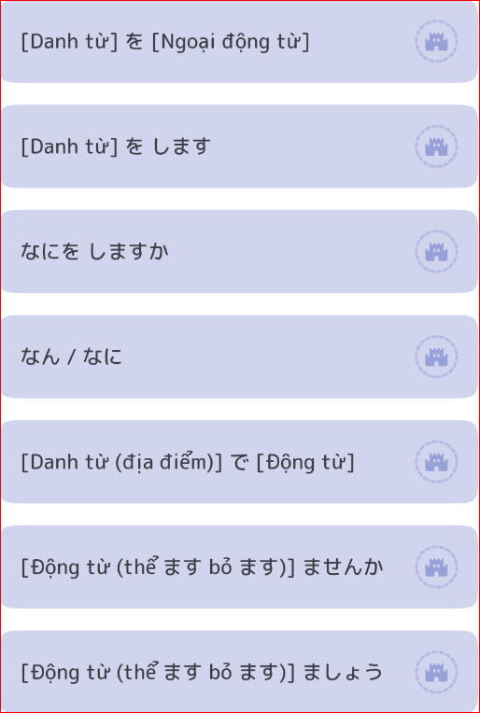
Bài 06 - Từ vựng
Từ Vựng | Hán Tự | Âm Hán | Nghĩa | Hình ảnh
たべます | 食べます | THỰC | ăn
のみます | 飲みます | ẨM | uống
すいます | 吸います | HẤP | hút [thuốc lá]
みます | 見ます | KIẾN | xem, nhìn, trông
ききます | 聞きます | VĂN | nghe
よみます | 読みます | ĐỘC | đọc
かきます | 書きます | THƯ | viết, vẽ
かいます | 買います | MÃI | mua
とります | 撮ります | TOÁT | chụp [ảnh]
します |  |  | làm
あいます | 会います | HỘI | gặp [bạn]
ごはん |  |  | cơm, bữa ăn
あさごはん | 朝ごはん | TRIỀU | cơm sáng
ひるごはん | 昼ごはん | TRÚ | cơm trưa
ばんごはん | 晩ごはん | VÃN | cơm tối
パン |  |  | bánh mì
たまご | 卵 | NOÃN | trứng
にく | 肉 | NHỤC | thịt
さかな | 魚 | NGƯ | cá
やさい | 野菜 | DÃ THÁI | rau
くだもの | 果物 | QUẢ VẬT | hoa quả, trái cây
みず | 水 | THỦY | nước
おちゃ | お茶 | TRÀ | trà (nói chung)
こうちゃ | 紅茶 | HỒNG TRÀ | trà đen
ぎゅうにゅう(ミルク) | 牛乳 | NGƯU NHŨ | sữa bò (sữa)
ジュース |  |  | nước hoa quả
ビール |  |  | bia
[お]さけ | [お]酒 | TỬU | rượu, rượu sake
たばこ |  |  | thuốc lá
てがみ | 手紙 | THỦ CHỈ | thư
レポート |  |  | báo cáo
しゃしん | 写真 | TẢ CHÂN | ảnh
ビデオ |  |  | video, băng video, đầu video
みせ | 店 | ĐIẾM | cửa hàng, tiệm
にわ | 庭 | ĐÌNH | vườn
しゅくだい | 宿題 | TÚC ĐỀ | bài tập về nhà (～をします: làm bài tập)
テニス |  |  | quần vợt (～をします: đánh quần vợt)
サッカー |  |  | bóng đá (～をします: chơi bóng đá)
[お]はなみ | [お]花見 | HOA KIẾN | việc ngắm hoa anh đào (～をします: ngắm hoa anh đào)

なに | 何 | HÀ | cái gì, gì
いっしょに |  |  | cùng, cùng nhau
ちょっと |  |  | một chút
いつも |  |  | luôn luôn, lúc nào cũng
ときどき | 時々 | THÌ (KÉP) | thỉnh thoảng
それから |  |  | sau đó, tiếp theo
ええ |  |  | vâng, được (cách nói thân mật của 「はい」)

7
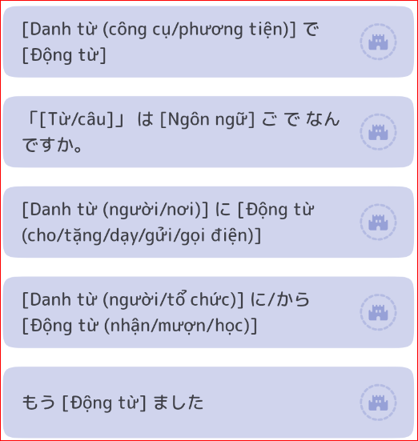
Bài 07 - Từ vựng
Từ Vựng | Hán Tự | Âm Hán | Nghĩa | Hình ảnh
きります | 切ります | THIẾT | cắt
おくります | 送ります | TỐNG | gửi
あげます |  |  | cho, tặng
もらいます |  |  | nhận
かします | 貸します | THẢI | cho mượn, cho vay
かります | 借ります | TÁ | mượn, vay
おしえます | 教えます | GIÁO | dạy
ならいます | 習います | TẬP | học, tập
かけます | かけます | ĐIỆN THOẠI | gọi [điện thoại]
[でんわを～] | [電話を～]
て | 手 | THỦ | tay
はし |  |  | đũa
スプーン |  | Supūn | thìa
ナイフ |  | naifu | dao
フォーク |  | fōku | nĩa
はさみ |  |  | kéo
パソコン |  |  | máy vi tính cá nhân
ケータイ |  | kētai | điện thoại di động
メール |  | mēru | thư điện tử, email
ねんがじょう | 年賀状 | NIÊN HẠ TRẠNG | thiệp mừng năm mới
パンチ |  | panchi | cái đục lỗ
ホッチキス |  | hotchikisu | cái dập ghim
セロテープ |  | serotēpu | băng dính
けしゴム |  | keshigomu | cái tẩy
かみ | 紙 | CHỈ | giấy
はな | 花 | HOA | hoa
シャツ |  | shatsu | áo sơ mi
プレゼント |  | parezento | quà tặng, tặng phẩm
にもつ | 荷物 | HÀ VẬT | đồ đạc, hành lý
おかね | お金 | KIM | tiền
きっぷ | 切符 | THIẾT PHÙ | vé
クリスマス |  | Kurisumasu | Giáng sinh
ちち | 父 | PHỤ | bố ( bố mình)
はは | 母 | MẪU | mẹ (mẹ mình)
おとうさん | お父さん | PHỤ | bố (bố người khác và dùng khi xưng hô với bố mình)

おかあさん | お母さん | MẪU | mẹ ( mẹ người khác và dùng khi xưng hô với mẹ mình)

もう |  |  | đã, rồi
まだ |  |  | chưa
これから |  |  | từ bây giờ, sau đây
[～、]すてきですね。 |  |  | [~] hay nhỉ./ đẹp nhỉ.
いらっしゃい。 |  |  | Chào mừng anh/chị đã đến chơi.
どうぞ おあがりください。 |  |  | Mời anh/chị vào.
しつれいします。 |  |  | Xin thất lễ
[～は]いかがですか。 |  |  | Anh/chị dùng [~] có được không?
いただきます。 |  |  | Xin nhận ~
ごちそうさま［でした］ |  |  | Xin cám ơn anh/chị đã đãi tôi bữa ăn ngon

8
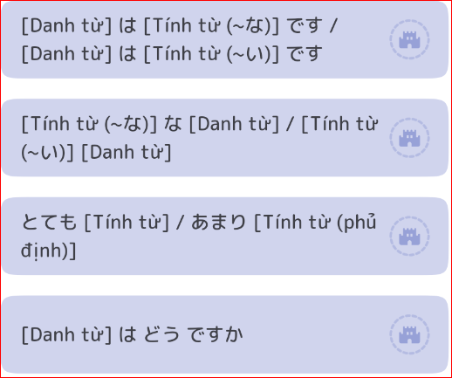
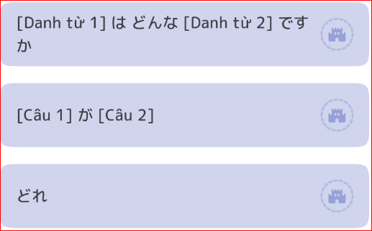
Bài 08 - Từ vựng
Từ Vựng | Hán Tự | Âm Hán | Nghĩa | Hình ảnh
ハンサム[な] |  |  | đẹp trai
きれい[な] |  |  | đẹp, sạch
しずか[な] | 静か[な] | TĨNH | yên tĩnh
にぎやか[な] |  |  | náo nhiệt
ゆうめい[な] | 有名[な] | HỮU DANH | nổi tiếng
しんせつ[な] | 親切[な] | THÂN THIẾT | tốt bụng, thân thiện
げんき[な] | 元気[な] | NGUYÊN KHÍ | khỏe
ひま[な] | 暇[な] | HẠ | rảnh rỗi
べんり[な] | 便利[な] | TIỆN LỢI | tiện lợi
すてき[な] |  |  | đẹp, hay
おおきい | 大きい | ĐẠI | lớn, to
ちいさい | 小さい | TIỂU | bé, nhỏ
あたらしい | 新しい | TÂN | mới
ふるい | 古い | CỔ | cũ
いい（よい） |  |  | tốt
わるい | 悪い | ÁC | xấu
あつい | 暑い, 熱い | THỬ, NHIỆT | nóng
さむい | 寒い | HÀN | lạnh, rét (cho thời tiết)
つめたい | 冷たい | LÃNH | lạnh, buốt (cho cảm giác)
むずかしい | 難しい | NAN | khó
やさしい | 易しい | DỊ | dễ
たかい | 高い | CAO | đắt, cao
やすい | 安い | AN | rẻ
ひくい | 低い | ĐÊ | thấp
おもしろい |  |  | thú vị, hay
おいしい |  |  | ngon
いそがしい | 忙しい | MANG | bận
たのしい | 楽しい | LẠC, NHẠC | vui
しろい | 白い | BẠCH | trắng
くろい | 黒い | HẮC | đen
あかい | 赤い | XÍCH | đỏ
あおい | 青い | THANH | xanh da trời
さくら | 桜 | ANH | anh đào (hoa, cây)
やま | 山 | SƠN, SAN | núi
まち | 町 | ĐINH | thị trấn, thị xã, thành phố
たべもの | 食べ物 | THỰC VẬT | đồ ăn
ところ | 所 | SỞ | nơi, chỗ
りょう | 寮 | LIÊU | kí túc xá
レストラン |  |  | nhà hàng
せいかつ | 生活 | SINH HOẠT | cuộc sống, sinh hoạt
[お]しごと | [お]仕事 | SĨ SỰ | công việc
どう |  |  | thế nào
どんな～ |  |  | ~ như thế nào
とても |  |  | rất, lắm
あまり |  |  | không ~ lắm
そして |  |  | và, thêm nữa (nối 2 câu)
～が、～ |  |  | ~, nhưng ~
お元気ですか。 |  |  | Anh/chị có khỏe không?
そうですね。 |  |  | Thế à. Như vậy nhỉ
[～、]もう一杯いかがですか。 |  |  | Anh/ chị dùng thêm một chén/ly nữa được không ạ?

いいえ、けっこうです。 |  |  | Không, đủ rồi ạ.
もう～です[ね]。 |  |  | Đã ~ rồi nhỉ./ Đã ~ rồi, đúng không ạ?
そろそろ失礼します。 |  |  | Sắp đến lúc tôi phải xin phép rồi. Đã đến lúc tôi phải về.

いいえ。 |  |  | Không có gì./ Không sao cả.
また いらっしゃってください。 |  |  | Lần sau anh/ chị lại đến chơi nhé.
奈良公園 |  |  | Công viên Nara
富士山 |  |  | Núi Phú Sĩ

9
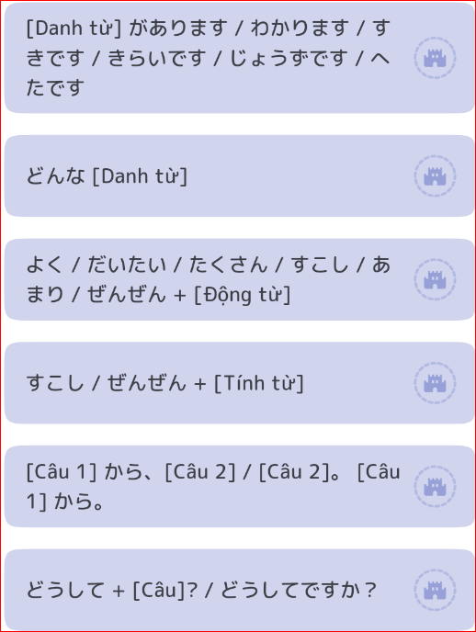
Bài 09 - Từ vựng
Từ Vựng | Hán Tự | Âm Hán | Nghĩa | Hình ảnh
わかります |  |  | hiểu, nắm được
あります |  |  | có (sở hữu)
すき[な] | 好き[な] | HIẾU/HẢO | thích
きらい[な] | 嫌い[な] | HIỀM | ghét, không thích
じょうず[な] | 上手[な] | THƯỢNG THỦ | giỏi, khéo
へた[な] | 下手[な] | HẠ THỦ | kém
のみもの | 飲み物 | ẨM VẬT | đồ uống
りょうり | 料理 | LIỆU LÝ | món ăn, việc nấu ăn
スポーツ |  |  | thể thao
やきゅう | 野球 | DÃ CẦU | bóng chày
ダンス |  |  | nhảy, khiêu vũ
りょこう | 旅行 | LỮ HÀNH | du lịch, chuyến du lịch
おんがく | 音楽 | ÂM NHẠC/LẠC | âm nhạc
うた | 歌 | CA | bài hát
クラシック |  |  | nhạc cổ điển
ジャズ |  |  | nhạc jazz
コンサート |  |  | buổi hòa nhạc
カラオケ |  |  | karaoke
かぶき | 歌舞伎 | CA VŨ KỸ | kịch Kabuki
え | 絵 | HỘI | tranh, hội họa
じ | 字 | TỰ | chữ
かんじ | 漢字 | HÁN TỰ | chữ hán
ひらがな |  |  | chữ Hiragana
かたかな |  |  | Chữ Katakana
ローマじ | ローマ字 | TỰ | chữ La Mã
こまかいおかね | 細かいお金 | TẾ KIM | tiền lẻ
チケット |  |  | vé , các loại vé …
じかん | 時間 | THÌ/THỜI GIAN | thời gian
ようじ | 用事 | DỤNG SỰ | việc bận, công chuyện
やくそく | 約束 | ƯỚC THÚC | cuộc hẹn, lời hứa
アルバイト |  |  | việc làm thêm
ごしゅじん | ご主人 | CHỦ NHÂN | chồng ( chồng người khác)
おっと/しゅじん | 夫 /主人 | PHU / CHỦ NHÂN | chồng ( chồng mình)
おくさん | 奥さん | ÁO | vợ (vợ người khác)
つま/かない | 妻/家内 | THÊ / GIA NỘI | vợ ( vợ mình)
こども | 子ども | TỬ | con cái
よく |  |  | tốt, rõ (chỉ mức độ)
だいたい |  |  | đại khái, đại thể
たくさん |  |  | nhiều
すこし | 少し | THIẾU, THIỂU | ít, một ít
ぜんぜん | 全然 | TOÀN NHIÊN | hoàn toàn ~ không
はやく | 早く, 速く | TẢO、TỐC | sớm, nhanh
～から |  |  | vì ~
どうして |  |  | tại sao
貸してください |  |  | Hãy cho tôi mượn.
いいですよ。 |  |  | Được chứ./ Được ạ.
残念ですね。 |  |  | Thật đáng tiếc nhỉ./ buồn nhỉ.
いっしょにいかがですか。 |  |  | Anh/chị cùng ~ (làm cái gì đó với chúng tôi được không? )
[～は]ちょっと…。 |  |  | [~ thì] có lẽ không được rồi.
だめですか。 |  |  | Không được à?
また 今度 お願いします |  |  | Hẹn Anh/Chị lần sau vậy.

10
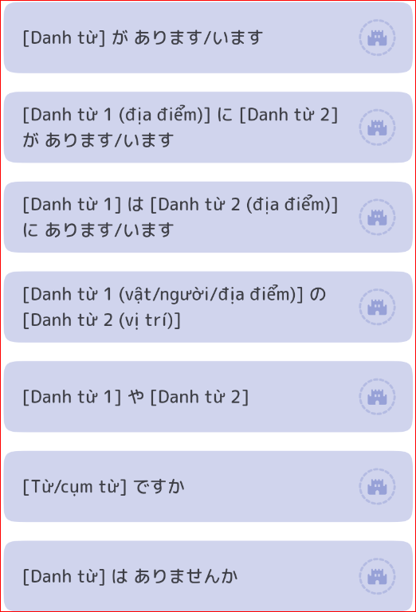
Bài 10 - Từ vựng
Từ Vựng | Hán Tự | Nghĩa | Hình ảnh
あります |  | có (dùng cho đồ vật)
います |  | có, ở (cho người, động vật)
いろいろ[な] |  | nhiều, đa dạng
おとこのひと | 男の人 | người đàn ông
おんなのひと | 女の人 | người đàn bà
おとこのこ | 男の子 | cậu con trai
おんなのこ | 女の子 | cô con gái
いぬ | 犬 | chó
ねこ | 猫 | mèo
パンダ |  | gấu trúc
ぞう | 象 | voi
き | 木 | cây, gỗ
もの | 物 | vật, đồ vật
でんち | 電池 | Pin
はこ | 箱 | hộp
スイッチ |  | công tắc
れいぞうこ | 冷蔵庫 | tủ lạnh
テーブル |  | bàn
ベッド |  | giường
たな | 棚 | giá sách
ドア |  | cửa
まど | 窓 | cửa sổ
ポスト |  | hộp thư, hòm thư
ビル |  | toà nhà
ATM |  | máy rút tiền tự động ATM
コンビニ |  | cửa hàng tiện lợi 24h
こうえん | 公園 | công viên
きっさてん | 喫茶店 | quán giải khát, quán Cafe
～や | ～屋 | hiệu ~, cửa hàng ~
のりば | 乗り場 | bến xe, điểm lên xuống xe
けん | 県 | tỉnh
うえ | 上 | trên
した | 下 | dưới
まえ | 前 | trước
うしろ |  | sau
みぎ | 右 | phải
ひだり | 左 | trái
なか | 中 | trong,
そと | 外 | ngoài
となり | 隣 | bên cạnh
とおい | 遠い | xa
ちかく | 近く | gần
あいだ | 間 | giữa
～や～[など] ~ |  | ~và ~, [v.v.]
[どうも]すみません。 |  | Cám ơn
ナンプラー |  | nampla, nước mắn
コーナー ( ko-na- ) |  | góc, khu vực
いちばん下 |  | ở dưới cùng

11
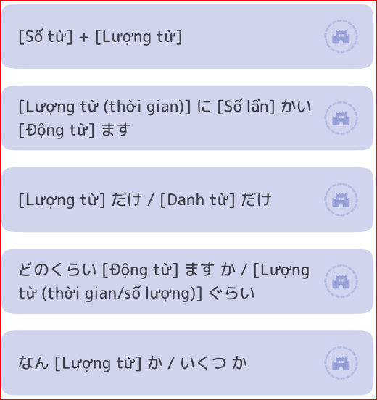
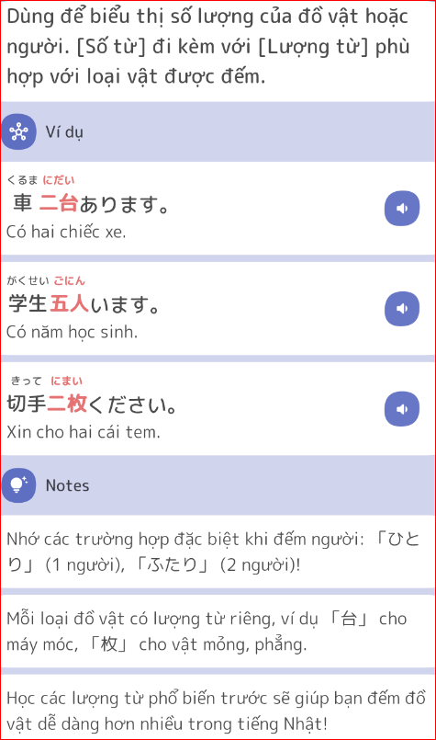
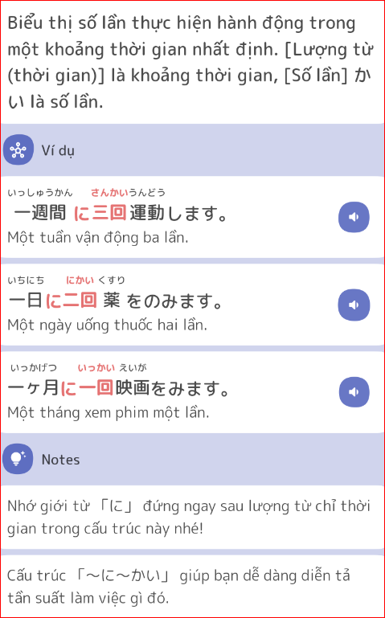
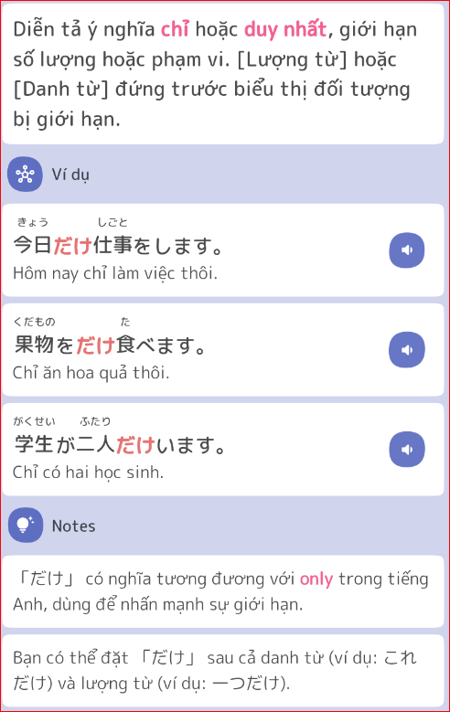
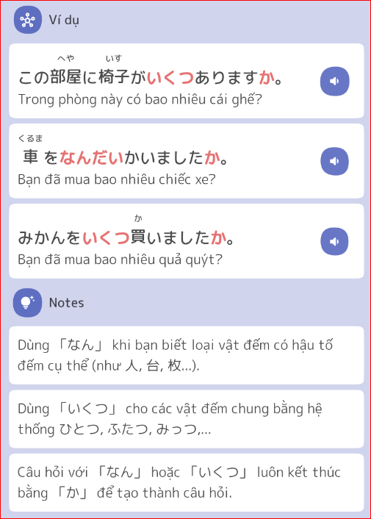
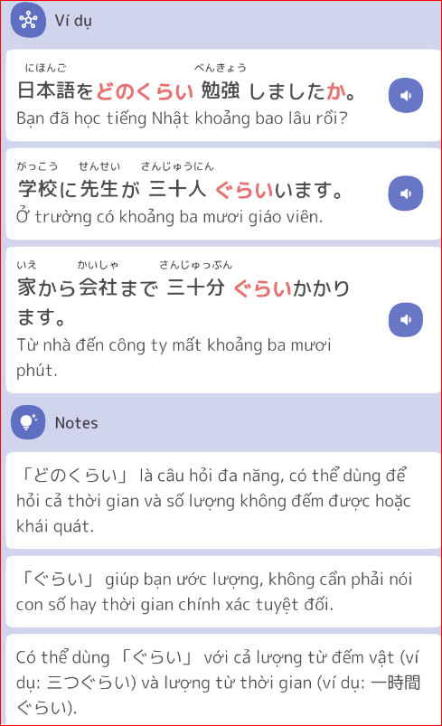
Bài 11 - Từ vựng
Từ Vựng | Hán Tự | Âm Hán | Nghĩa | Hình ảnh
[こどもが～] います | [子供が～] | TỬ CUNG | có [con]
[にほんに～] います | [日本に～] | NHẬT BẢN | ở [Nhật]
かかります |  |  | mất, tốn (thời gian, tiền bạc)
やすみます | 休みます | HƯU | nghỉ [làm việc]
ひとつ | １つ |  | một cái (đếm đồ vật)
ふたつ | ２つ |  | hai cái
みっつ | ３つ |  | ba cái
よっつ | ４つ |  | bốn cái
いつつ | ５つ |  | năm cái
むっつ | ６つ |  | sáu cái
ななつ | ７つ |  | bảy cái
やっつ | ８つ |  | tám cái
ここのつ | ９つ |  | chín cái
とお | 10 |  | mười cái
いくつ |  |  | mấy cái, bao nhiêu cái
ひとり | １人 | NHÂN | một người
ふたり | ２人 | NHÂN | hai người
―にん | －人 | NHÂN | - người
―だい | －台 | ĐÀI | cái (đếm vật lớn.)
―まい | －枚 | MAI | tờ, tấm (đếm vật mỏng )
―かい | ―回 | HỒI | - lần
りんご |  |  | táo
みかん |  |  | quýt
サンドイッチ |  | sandoichi | bánh San Uých
カレー[ライス] |  | cari | món [cơm] ca-ri
アイスクリーム |  | AISUKURI-MU | kem
きって | 切手 | THIẾT THỦ | tem
はがき |  |  | bưu thiếp
ふうとう | 封筒 | PHONG ĐỒNG | phong bì
りょうしん | 両親 | LƯỠNG THÂN | bố mẹ
きょうだい | 兄弟 | HUYNH ĐỆ | anh chị em
あに | 兄 | HUYNH | anh trai
おにいさん | お兄さん | HUYNH | anh trai (người khác)
あね | 姉 | TỶ | chị gái
おねえさん | お姉さん | TỶ | chị gái (người khác)
おとうと | 弟 | ĐỆ | em trai
おとうとさん | 弟さん | ĐỆ | em trai (người khác)
いもうと | 妹 | MUỘI | em gái
いもうとさん | 妹さん | MUỘI | em gái ( người khác)
がいこく | 外国 | NGOẠI QUỐC | nước ngoài
りゅうがくせい | 留学生 | LƯU HỌC SINH | du học sinh, sinh viên nước ngoài
クラス |  | kurasu | lớp học
―じかん | ―時間 | THỜI GIAN | - tiếng
―しゅうかん | ―週間 | CHU GIAN | - tuần
―かげつ | －か月 | NGUYỆT | - tháng
―ねん | ―年 | NIÊN | - năm
～ぐらい |  |  | khoảng ~
どのくらい |  |  | bao lâu

12
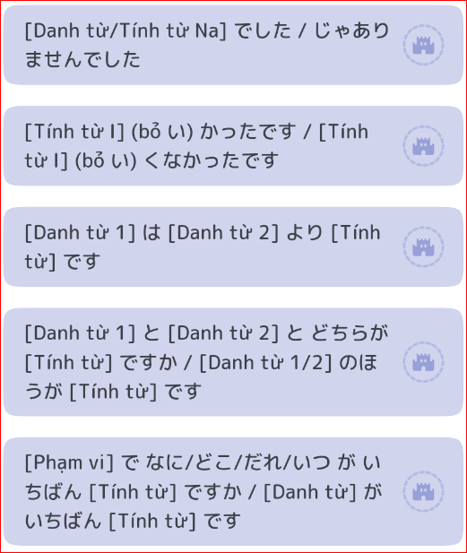
Bài 12 - Từ vựng
Từ Vựng | Hán Tự | Âm Hán | Nghĩa | Hình ảnh
かんたん「な」 | 簡単「な」 | GIẢN ĐƠN | đơn giản, dễ
ちかい | 近い | CẬN | gần
とおい | 遠い | VIỄN | xa
はやい | 速い, 早い | TỐC、TẢO | nhanh, sớm
おそい | 遅い | TRÌ | chậm, muộn
[ひとが～] おおい | [人が～]多い | NHÂN ĐA | nhiều [người]
[ひとが～]すくない | [人が～]少ない | NHÂN, THIỂU/THIẾU | ít [người]
あたたかい | 温かい,暖かい | ÔN、NOÃN | ấm
すずしい | 涼しい | LƯƠNG | mát
あまい | 甘い | CAM | ngọt
からい | 辛い | TÂN | cay
おもい | 重い | TRỌNG | nặng
かるい | 軽い | KHINH | nhẹ
[コーヒーが～]いい |  |  | thích, chọn, dùng [cafe]
きせつ | 季節 | QUÝ TIẾT | mùa
はる | 春 | XUÂN | mùa xuân
なつ | 夏 | HẠ | mùa hè
あき | 秋 | THU | mùa thu
ふゆ | 冬 | ĐÔNG | mùa đông
てんき | 天気 | THIÊN KHÍ | thời tiết
あめ | 雨 | VŨ | mưa
ゆき | 雪 | TUYẾT | tuyết
くもり | 曇り | ĐÀM | có mây
ホテル |  |  | khách sạn
くうこう | 空港 | KHÔNG CẢNG | sân bay
うみ | 海 | HẢI | biển, đại dương
せかい | 世界 | THẾ GIỚI | thế giới
パーティー |  |  | tiệc
[お]まつり | [お]祭り | TẾ | lễ hội
すきやき | すき焼き | THIÊU | Sukiyaki
さしみ | 刺身 | THÍCH THÂN | Sashimi
[お]すし |  |  | Sushi
てんぷら |  |  | Tempura
ぶたにく | 豚肉 | ĐỒN NHỤC | thịt heo, thịt lợn
とりにく | とり肉 | NHỤC | thịt gà
ぎゅうにく | 牛肉 | NGƯU NHỤC | thịt bò
レモン |  |  | chanh tây
いけばな | 生け花 | SINH HOA | Nghệ thuật cắm hoa
もみじ | 紅葉 | HỒNG DIỆP | lá đỏ
どちら |  |  | cái nào
どちらも |  |  | cả hai
いちばん |  |  | nhất
ずっと |  |  | (hơn) hẳn , suốt
はじめて | 初めて | SƠ | lần đầu tiên
ただいま。 |  |  | Tôi đã về đây.
お帰りなさい |  |  | Anh/Chị đã về đấy à.
わあ、すごい人ですね。 |  |  | Ôi, (người) đông quá nhỉ!
疲れました。 |  |  | Tôi mệt rồi

